Leeres Kriterienblatt
Bewertung Project Flip 2.0
SA HS 2011/12 Elmer/Heidt/Treichler
1 | Organisation & Durchführung (MS = Milestones; Com=E-Mail) |  | Bewertung | 5.93
# | Beschreibung | G | N | Kommentar | besprochen am
1 | Abgaben zu vereinbarten Zeitpunkten (Termintreue) | 5 | 6.0 | Extrem gut
2 | Externe Wiki Seite existiert mit Link zu einem YouTube Video, existiert zum Zeitpunkt der Abgabe | 5 | 6.0 | Wiki Seite vorhanden, Video entsprechend Absprache auch vorhanden
3 | Ausführbarkeit / Installation der Softwarekomponente gemäss Anleitung ist möglich | 0 |  | Bis Ende der Arbeit war keine Surface 2 Hardware vorhanden, somit wird dieser Punkt auf 0 gesetzt.
4 | MS: SE Model (UP; Scrum; …) festgelegt und entsprechend durchgeführt | 5 | 6.0 | Scrum sauber durchgeführt, immer wieder Feedback zum Vorgehen eingefordert | 2011-09-26
5 | MS: Projektplan inkl. Plan für Benutzerbeobachtung (OK des Kunden) und Aufgabenteilung (mindestens 4 Milestones) Sinnvolle Arbeitspackete pro Milestone mit soll und ist Aufwänden | 5 | 6.0 | Perfekt nach Vorgabe durchgeführt
6 | MS: Vision Dokument V0 verabschiedet mit Preliminary Personas & Szenarios | 5 | 6.0 | Perfekt nach Vorgabe durchgeführt
7 | MS: Benutzerbeobachtung / Befragung beendet | 5 | 6.0 | MS gut abgenommen. In anderem Kontxt hätte mehr mit echten Benutzern gearbeitet werden sollen
8 | MS: Vision Dokument V1 (mit Personas und Key Szenarios) (formelles OK Stolze, inhaltliches OK Auftraggeber) | 5 | 5.8 | Perfekt nach Vorgebe durchgeführt (Aber beachten: im Normalfall sollten Personas & Szenarien auf Benutzerbeobachtugnen beruhen - ACHTUNG: Vermerken bei Personas, dass nur "hypothetisch")
9 | MS: Super-Set der "User Stories" (vollständiges Backlog, Sammlung von möglichen Anwendungs-Features mit Klassifizierung als Must/Should/Could) entwickelt (formelles OK Stolze, inhaltliches OK Auftraggeber) | 5 | 5.5 | Einzelne Anfordungen sind zwar im Text beschrieben (Seite 74), kommen aber nicht im Backlog vor. Abnahme vorbildlich.
10 | MS: Domain Model (formelles OK Stolze (UML), inhaltliches OK Auftraggeber) | 4 | 6.0 | Perfekt nach Vorgabe durchgeführt
11 | MS: Iteration 2 Feature Set (oder User stories) festgelegt (alle Features; Meeting mit Auftraggeber; Review mit Stolze) | 5 | 6.0 | Perfekt nach Vorgabe durchgeführt
12 | MS: Abschluss von Iterationen: Jedes Iterationsende wird von Stolze oder Auftraggeber abgenommen | 5 | 6.0 | Perfekt nach Vorgabe durchgeführt
13 | MS: Review der geplanten Aufwände der User Stories und Tasks für die nächste Iteration | 5 | 6.0 | Perfekt nach Vorgabe durchgeführt
14 | MS: Architekturprototyp Demo, alle Komponenten & Designentscheide begründet (mündlich) | 5 | 6.0 | Perfekt nach Vorgabe durchgeführt
15 | MS: Review Inhaltsverzeichnis Bericht | 5 | 6.0 | Perfekt nach Vorgabe durchgeführt
16 | MS: Review Draft Wiki Page und Video | 0 |  | Verschoben
17 | Dok: Aufwand dokumentiert (nachgeführte Arbeitsliste pro Person) und sinnvoll analysiert (PieCart) | 5 | 6.0 | Besonders der Vergleich nach Personen ist gelungen
18 | Com: Sitzungsprotokolle nicht mehr als 1 Arbeitstag nach Durchführung (pub auf Wiki) | 5 | 6.0 | Perfekt nach Vorgabe durchgeführt (Rerdmine & E-Mail, immer zur Zeit)
19 | Com: E-Mail bei Zeitüberschreitungen um +/-30% zu plan pro Woche | 0 |  | Nicht eingetreten
20 | Com: Vor jeder Sitzung wird Agenda geschickt (z.B. Content auf Wiki; eMail= Link) | 5 | 6.0 | Perfekt nach Vorgabe durchgeführt
21 | Dok: Es wird eine Liste mit offenen Tasks (mit Zuständigkeit) und abgeschlossenen Tasks (mit "Done Date") geführt | 5 | 6.0 | Redmine
22 | Dok: Es wird eine Liste mit Risiken (und aktuellen Impediments) geführt (zugreifbar) und Änderungen kommuniziert | 5 | 6.0 | Sauber, mit Änderungsgeschichte (Alternative: Risikoliste nach jeder Iteration auflisten)
23 | Dok: Sitzungsprotokolle sind vollständig mit: Autor, Datum der Erstellung, Teilnehmer, Beschlüsse, Datum des OK | 5 | 6.0 | Perfekt nach Vorgabe durchgeführt
24 | Dok: Reviews dokumentiert (auch im Team) | 5 | 5.5 | Sehr sauber. Code-Reviews im Code Dokumentiert wäre besser gewesen
25 | Dok: Tests dokumentiert (Was, wann, wer, welche Resultate) | 5 | 5.5 | Fotos von Usability Tests
26 | Einsatz von Tools sinnvoll & dokumentiert (SVN, Track, UnitTest, CodeQuality, …) | 5 | 6.0 | Einfache Auflistung benutzter Tools ist ausreichend
27 | Arbeit gemäss Plan | 5 | 6.0
28 | Gutes Mgmt des Auftraggebers: Erwartungen werden gemanaged: keine Überraschungen | 5 | 6.0
29 | Selbständigkeit & Einsatz (zB Kommunikation mit Auftraggeber) | 5 | 6.0

2.1 | Generelle Kriterien für Bericht |  | Bewertung | 5.74
# | Beschreibung | G | N | Kommentar
1 | Abgabe aller Teile der Arbeit auf CD (mit leicht navigierbarem Inhaltsverzeichnis: z.B. html) | 5 | 6.0 | Inhaltsverzeichnis mit HTML nicht nötig, sofern gut beschriftete Ordner
2 | Abgabe der unterschriebenen Selbstädigkeitserklärungen, Lizenzvereinbarungen und Aufgabenstellung als Teil des Pdf | 5 | 6.0
3 | Abgabe des Berichtes in einem PDF mit Inhaltsverzeichnis und durchgehenden Kapitel- und Seitennummern | 5 | 6.0 | Hauptteil durchgehend (Anhang separat)
4 | Sprache (Rechtschreibung /Grammatik) | 5 | 5.9 | Sehr wenige Fehler
5 | Sprachfluss / Lesbarkeit / Verständlichkeit | 5 | 6.0
6 | Keine Generalisierungen und Allgemeinplätze (alle Aussagen sind nachvollziehbar; Beispiele) | 5 | 6.0
7 | Konsistenz des Sprachgebrauchs (Abkürzungsverzeichnis, Glossar) | 5 | 6.0
9 | Vollständiges Inhaltverzeichniss vorhanden. Sinnvolle Aufteilung von Gesammtverzeichnis (3 Ebenen? + Detail) | 5 | 4.5 | Nur Übersicht, ohne Detail
10 | Abbildungen nummeriert und beschriftet und im Text referenziert; Alle nicht eigenen Bilder mit Referenzen | 5 | 6.0
11 | Sinnvolle und einheitliche Strukturierung der Dokumente | 5 | 6.0
13 | Quellen korrekt zitiert (gängigen Zitierstil eingehalten; WebLinks mit Seitentitel und "last visited") Wikipedia Quellen mit Permalink zitiert; Von zitierten WebSeiten PDF in einem Verzeichnis auf CD | 5 | 4.5 | Nicht allzu schlecht (siehe Kommenare)
14 | Mindestens ein Buch, ein ACM und IEEE Paper zitiert | 5 | 6.0 | Association for Computer Machinery, acm.org

2.2 | Kriterien Abstract / Management Summary / Extended Management Summary Struktur |  | Bewertung | 5.88
# | Beschreibung | G | N | Kommentar
1 | Abgenommen mit wenigen Iterationen / Änderungen | 5 | 5.8
2 | Problem (und warum ist das Problem ein Problem: Problemkontext, Vorgeschichte, was ist das Ziel) | 5 | 6.0
3 | Systemarchitektur, Features, Vorgehen ("die Lösung") | 5 | 6.0
4 | Was wurde erreicht (welche Ziele erreicht, welche zum Teil, zusätzliche "Benefits"; deutlich beschrieben welche Teile nicht bzw. unvollständig implementiert wurde, welche nicht getestet wurden). | 5 | 6.0
5 | Lessons Learned bzgl. eingesetzter Methoden, Technologie etc. inkl. Aufwandanalyse (Grafiken) mit Aufteilung nach interessanten Arbeitskategorien | 5 | 5.5 | nicht in der Mgmt Summary
6 | Abschluss-Satz | 5 | 6.0

2.3 | Qualität weiterer Deliverables (auch Teil des Bereicht "Bericht") |  | Bewertung | 5.76
# | Beschreibung | G | N | Kommentar
1 | Video (YouTube) | 9 | 6.0 | enthält Problemstellung und Demo. Demo auch auf Bildschirm möglich (falls Surface2 nicht vorhanden)
2 | Projekt Extended Management Summary & Wiki Page (Anzahl Reviews) | 5 | 6.0
3 | SA "Brochure Text" (möglichst wenig Reviews) | 5 | 5.8 | Management Summary
4 | Erfahrungsbericht für jedes Teammitglied + Lessons Learned | 9 | 6.0
5 | Poster (attraktiv, kein Fliesstext) | 1 | 0.0 | nicht da??
6 | Präsentation (nur BA) | 0

3.0 | Kriterien Lösung Generell (Bereich "Inhalt") |  | Bewertung | 5.62
# | Beschreibung | G | N | Kommentar
1 | Nützlichkeit und Kreativität der Lösung | 5 | 5.8 | Sehr gut gearbeitet: Workshops etc. Etwas mehr Lit. Recherche?
2 | Komplexität des Technologieumfeldes | 5 | 5.5 | Komplexität von Project Flip 2.0 ist hoch: Touch etc. Aber kein verteiltes System.
3 | Vollständigkeit der Lösung (dokumentierte Abdeckung der funktionalen Anforderungen) | 5 | 5.5 | Gut dokumentiert, mehr war in Zeit nicht möglich (neue Technologie)
4 | Einhaltung der Nicht-Funktionalen Anforderungen (dokumentiert) | 5 | 5.5 | Gut dokumentiert, mehr war in Zeit nicht möglich (neue Technologie)
5 | Angemessenheit des externen Designs | 5 | 5.8 | Sehr gut ausgearbeitet. Durch Iterationen optimiert und getestet. Zeit für überarbeitung nach Usability Test unterschätzt.

3.1.1 | Kriterien Vision Dokument / "Projektantrag" (SE Dok: "Vorstudie") |  | Bewertung | 6.00
# | Beschreibung | G | N | Kommentar
1 | Abgenommen mit wenigen Iterationen / Änderungen | 5 | 6.0
2 | Beschreibt mindestens ein glaubhaftes Benutzerproblem | 5 | 6.0
3 | Enthält initiale Stakeholderanalyse (wer kauft die SW; wer braucht die SW; indirekte Nutzer) | 5 | 6.0
4 | Enthält eine nützliche Auflistung der "Konkurrenz" aus Sicht Nutzer (inkl. "buy nothing") Konkurrenzanalyse kann auch separates Dokument sein | 5 | 6.0
5 | Enthält eine erste Beschreibung eines mimalen nützlichen Systems (was muss V1 können für die Pilotnutzer) | 5 | 6.0

3.1.2 | Personas & Szenarios & User Analyse Dokument (SE Dok: "Vorstudie") |  | Bewertung | 6.00
# | Beschreibung | G | N | Kommentar
1 | Abgenommen mit wenigen Iterationen / Änderungen | 5 | 6.0
2 | Personas sind glaubwürdig und haben Referez auf Interview log; gewählte Persona(s) sind fokussiert | 5 | 6.0
3 | Szenarios sind glaubwürdige "Future" Szenarios und haben Referenzen auf Interview log | 5 | 6.0
4 | Optional (wo sinnvoll) Storyboards | 5 | 6.0
5 | Ist Szenarios | 0
6 | Interviews sinnvoll dokumentiert (Transcript nicht notwendig) | 5 | 6.0

3.1.3 | Kriterien Anforderungen / Software Requirements Dok (SE Dok: "Anforderungen") |  | Bewertung | 6.00
# | Beschreibung | G | N | Kommentar
1 | Abgenommen mit wenigen Iterationen / Änderungen | 5 | 6.0
2 | Alle User Stories (oder Use Cases "brief") dokumentiert (mit Datum: identified, started, tested, completed) | 5 | 6.0
3 | Alle aus User Stories ableitbaren NF Anforderungen dokumentiert | 5 | 6.0
4 | Alle UC und NF Anforderungen sind testbar | 5 | 6.0
5 | (optional) Alle aus User Stories ableitbaren Features dokumentiert | 0
6 | (optional) Feature / User Story Matrix zeigt Herkunft von Features | 0
7 | Alle Design Constraints dokumentiert | 5 | 6.0 | gegebene Architekturentscheide
8 | Diskussion ob Accessability notwendig enthalten | 5 | 6.0

3.1.4 | Kriterien Domain Analyse Dok (SE Dok: Domain Analyse: Daten) |  | Bewertung | 5.95
# | Beschreibung | G | N | Kommentar
1 | Abgenommen mit wenigen Iterationen / Änderungen | 5 | 5.8
2 | Keine Design Elemente | 5 | 6.0
3 | Inhaltlich korrekt; komplet; aktuell (enstpricht Code) | 5 | 6.0
4 | Domain Model ist korrektes UML | 5 | 6.0

3.1.5 | Kriterien Domain Analyse Dok (SE Dok: Domain Analyse: GUI) |  | Bewertung | 6.00
# | Beschreibung | G | N | Kommentar
1 | Abgenommen mit wenigen Iterationen / Änderungen | 5 | 6.0
2 | UI angepasst an Persona: Können, Ziele, Situationen | 5 | 6.0
3 | User Environment Diagram oder Screen Map für Anwendungen mit mehreren Screens | 5 | 6.0
4 | Design-Entscheide und Redesignentscheide dokumentiert | 9 | 6.0
5 | Dokumentation von frühen Papier-Prototypen | 9 | 6.0
6 | Einhaltung GUI Guidelines und Standards (dokumentiert welche genutzt wurden) | 5 | 6.0
7 | Diskussion der Eignung für Farbenblinde und andere Accessibility Guidelines (wenn angebracht) | 5 | 6.0
8 | Dokumentiert, dass UI für Iteration alle notwenidgen User Stories bzw System Features abdeckt | 5 | 6.0

3.2.2 | Kriterien Architektur & Dok (SE Dok: "Entwurf") |  | Bewertung | 4.99
# | Beschreibung | G | N | Kommentar
1 | Abgenommen mit wenigen Iterationen / Änderungen | 2 | 6.0
2 | Angemessenheit der Architektur (sind alle Design Entscheide dokumentiert und aus User Stories begründet) | 5 | 5.5
3 | Saubere Schichtenarchtektur (incl MVC/MVVM; loose couping, gute Package-Struktur): Ideal: Beweis der Schichtung (zB. NDepend); Beschreibung der Layer Interfaces | 9 | 3.8 | Data Layer nicht genügend dokumentiert: Funktion von metadata.txt wird nicht erklärt. Nicht nachvollziebar wie die mit mapping.txt zusammenspielt. Wie spielen Module in ProjectFlipPreparar zusammen (dynamische Sicht). Abbildung 46 Reihen-Folge der Layers nicht von oben nach unten ; Sequenzdiagram vom Start fehlt
4 | Korrekte Anwendung von Patterns | 5 | 4.5 | FlyWeight nicht korrekt
5 | Sinnvolle Verwendung von UML zur Dokumentation (z.B. Zustandsdiagram) | 5 | 5.0 | Visual Studio UML ok (aber zT verwirrend, wo sind die Projekte dafür?)
6 | Alle wichtigen Arch Decisions aufgelistet (Technlogiewahl sauber dokumentiert) | 5 | 6.0
7 | Alle Arch-Decisions / System Eigenschaften sind auf Anforderungen (oder Constraints) zurückgeführt (keine unbegründeten Arch-Features); Arch Decision mit Tests und Evaluationen substanziert | 5 | 5.8
8 | Mindestens eine der Entscheidungen durch eine saubere Nutzwertanalyse (inkl Sensitivitätsanalyse) begründet | 5 | 6.0
9 | Wichtige Elemente der Architektur diskutiert und beschrieben. | 8 | 4.3 | Fehlt: Informationen über "Summarizing"; Prozess des Summarizing
10 | Matrix von App-Features und supporting Arch-Features. (Welches Feature der Applikation wurde mit welcher architektonischen Lösungsvariante realisiert) | 0 |  | 0 als Gewichtung möglich

3.3.1 | Kriterien Test & Dok (SE Dok: "Realisierung & Test") |  | Bewertung | 5.14
# | Beschreibung | G | N | Kommentar
1 | Testabdeckung (Unit Tests) dokumentiert und sinnvoll | 5 | 6.0 | Copy aller Unit-Tests in die Doku kann mehr Unit-Tests etwas mühsam werden
2 | Manuelle Tests gut beschrieben, mit Log wann wer was mit welchem Erfolg getestet hat. | 5 | 6.0
3 | Abdeckung der Use-Cases (bzw. User Stories / Features) durch Tests dokumentiert | 5 | 5.5
4 | Tests decken in Gesammtheit alle funktionalen und nichtfunktionalen Anforderungen ab | 5 | 5.5
5 | System-Test gut dokumentiert | 0 |  | gelöscht da gleich wie Punkt 2
6 | Diskussion ob für einzelne Tests statistische Analyse notwendig ist; Optional: Durchführung stat. Tests | 5 | 1.0
7 | Usability Tests gut dokumentiert (Aufgaben dokumentiert und gut) | 5 | 6.0
8 | Tests wurden zum Ende der Iterationen durchgeführt und dokumentiert (Test Datum) | 5 | 6.0

3.3.2 | Kriterien Code & Doc (Bereich "Realisierung & Test") |  | Bewertung | 5.15
# | Beschreibung | G | N | Kommentar
1 | Einfaches importieren in Entwicklungsumgebung beschrieben und möglich (local Dev) | 5 | 6.0
2 | Unit Tests laufen in der abgegebenen Lösung auf Prof. PC, oder/und Screenshot von erfolgreichen Tests | 5 | 4.0 | Tests durch Screenshots dokumentiert; Gut: Mit Mocks, hohe Testabdeckung, View Models getestet ABER -> Bild 1
3 | Files mit Header information; Author; Datum von Code Reviews | 1 | 1.0 | Nicht vorhanden (weniger schlimm)
4 | Separate JavaDoc oder entsprechendes; Generiert aus Code; Dokumentiert wichtige APIs | 1 | 1.0 | Nicht vorhanden (weniger schlimm)
5 | Code sinnvoll dokumentiert | 5 | 5.0 | Generell gut und vollstädig. Zum Teil an interessanten Stellen (Summarization) unterdokumentiert
6 | Code Qualität inklusive Beweis der Qualität mit Metric Tools (Ndepend, Resharper, PMD, Checkstyle, QJ-Pro, Jdepend, Hammurapi, Jlint, DoctorJ, … (http://www.java2s.com/Product/Java/Byte-Source-Code/Source-Analysis-Diagram.htm) | 5 | 6.0
7 | Code stimmt mit Architektur überein (idealerweise dokumentiert durch Analyse Tool) | 5 | 4.0 | Darstellung der Architektur ist unübersichtlich
8 | Coding Standards sind dokumentiert und werden eingehalten (idealerweise dokumeniert durch Analyse Tool) | 5 | 5.3 | Resharper ok, aber benutztes Profil beschreiben, Dokumentation mittels Screenshot -> Export der Einstellugen wäre ideal; Mehtoden mal gross mal klein
9 | Keine Codeleichen (ungenutzte Klassen & Interfaces); Kein auskommentierter Code | 4 | 6.0
10 | Sinnvolle Verwendung von Patterns | 5 | 5.5 | ViewModel im gleichen Projekt wie die Views
11 | Keine "bad smells" | 5 | 3.8 | Bild 3
12 | Sinnvolle Nutzung von Libraries | 5 | 6.0
13 | Platformspezifische Coding Patterns (z.B. Activties in Android und Thumbstoning) werden eingehalten | 5 | 6.0
14 | Keine unnötigen Warning etc (am besten dokumentiert mitttels Screen Shot) | 5 | 6.0

3.3.3 | Kriterien Benutzer & Installationsdokumentation (Bereich "Realisierung & Test") |  | Bewertung | #DIV/0!
# | Beschreibung | G | N | Kommentar
1 | Unterschiedliche Dokumentation für unterschiedliche Rollen (zB. Admin, User) | 0 |  | Installationsanleitung nur sofern HW bis dann vorhanden
2 | Enthält ein Kapitel "Erste Schritte" welches den Nutzer durch eine erste sinnvolle Nutzung führt | 0
3 | Dokumentation orientiert sich an wichtigen Nutzungszenarien und zeigt mindestens ein vollständiges "Sunny Day" Szenario. | 0
4 | Optional: Wenn sinnvoll Bereitstellung einer Quick-Card/Cheat-Sheet mit einer Kurzanleitung | 0

3.3.4 | Kriterien Systemqualität (nach Test Stolze) |  | Bewertung | 5.67
# | Beschreibung | G | N | Kommentar
1 | Benutztbarkeit / Usability | 5 | 5.0 | Doppelklick auf Lupe im reading View -> Close; Lag beim laden der XPS Files; Windowsbar sollte nicht mehr da sein; Bei manchen Button-Listen ist nicht sichtbar dass Scoll-bar; manche Button-Anschriften zu lang
2 | Stabilität | 5 | 6.0
3 | Aufgabenangemessenheit | 5 | 6.0

Gesammtwerungsübericht |  |  |  |  | W
1 | Organisation & Durchführung (MS = Milestones; Com=E-Mail) |  | Bewertung | 5.93 | 1

2.1 | Generelle Kriterien für Bericht |  | Bewertung | 5.74 | 3
2.2 | Kriterien Abstract / Management Summary / Extended Management Summary Struktur |  | Bewertung | 5.88 | 3
2.3 | Qualität weiterer Deliverables (auch Teil des Bereicht "Bericht") |  | Bewertung | 5.76 | 3
2 | Total |  |  | 5.79 | 1

3.0 | Kriterien Lösung Generell (Bereich "Inhalt") |  | Bewertung | 5.62 | 4
3.1.1 | Kriterien Vision Dokument / "Projektantrag" (SE Dok: "Vorstudie") |  | Bewertung | 6.00 | 2
3.1.2 | Personas & Szenarios & User Analyse Dokument (SE Dok: "Vorstudie") |  | Bewertung | 6.00 | 2
3.1.3 | Kriterien Anforderungen / Software Requirements Dok (SE Dok: "Anforderungen") |  | Bewertung | 6.00 | 6
3.1.4 | Kriterien Domain Analyse Dok (SE Dok: Domain Analyse: Daten) |  | Bewertung | 5.95 | 3
3.1.5 | Kriterien Domain Analyse Dok (SE Dok: Domain Analyse: GUI) |  | Bewertung | 6.00 | 3
3.2.2 | Kriterien Architektur & Dok (SE Dok: "Entwurf") |  | Bewertung | 4.99 | 6
3.3.1 | Kriterien Test & Dok (SE Dok: "Realisierung & Test") |  | Bewertung | 5.14 | 2
3.3.2 | Kriterien Code & Doc (Bereich "Realisierung & Test") |  | Bewertung | 5.15 | 2
3.3.3 | Kriterien Benutzer & Installationsdokumentation (Bereich "Realisierung & Test") |  | Bewertung |  | 0
3.3.4 | Kriterien Systemqualität (nach Test Stolze) |  | Bewertung | 5.67 | 2
3 | Total |  |  | 5.63 | 3

 | Gesammtnote |  |  | 5.7243888138

ACHTUNG
Bei Verwendung von Scrum müssen BA/SA Doumente als "Stories/Features" mitgeplant werden.
Keine Features ohne Bedüfnistest (Papierprototyp) "erfinden". Nach Papier-Test ist Zustimmung/Priorisierung des Project Owners nötig

Positives
UnityContainer
Test mit Mocks
ViewModel Tests
Guter Aufbau der Solution
Hohe Testabdeckung
Einsatz vieler Metrics
Einstudiert in Scrum und eingesetzt

Findings
Logische Struktur in Architektur Dok fehlt(?)
Abbildung 46 Reihen-Folge der Layers nicht von oben nach unten
Wie wurden die Diagramme erstellt? (Sehen aus wie Visual Studio-Diagramme aber find das Projekt dafür nicht)
Doppelclick auf Zoom schliesst das Fenster
Lags aufgrund von synchronen laden der Xps files
Inhaltsverzeichnis pro Kapitel fehlt (Hiearchen 2 und höher werden nicht dargestellt)
Abbildung 43: Preparer: Ein Flussdiagramm wäre sinnvoller
ViewModels nicht im gleichen Projekt wie die Views
Unklar: Wie funktioniert das "Aggregator" und wie kann man dies anpassen?
Windowsbar passt nicht für Deployment auf Surface
ACHTUNG: Debug.Assert(line != null, "line != null") sind bei Release-Build nicht mehr aktiv
Unklar: Flyweight wirklich drin? Warum ist dies notwendig? Wurden Performance-Messungen gemacht? (Es ist nicht gedacht um die Performance zu steigern). Vermutung: Pattern nicht richtig verstanden am Ziel vorbeigeschossen.
Kriterien-Liste bei einem Paper ist nicht erkenntlich, dass man es scrollen kann.
"SAD" zu Klassenlastig und nicht Konzepte/Lösungen beschrieben
Architektur für Datenimport problematisch: Was passiert wenn Importformat ändert? Wo ist beschrieben.
SAD: Gesamtübersicht des Programmstartes fehlt. (z.B. wie werden die Metadaten geladen /verwaltet / gesucht) z.B. mit Sequenzdiagramme
Beschreibung von metadata.txt
Klein/Grosschreibung bei Methoden nicht einheitlich

Anhang
Bild 1

Bild 2 | Wie und was ist wirklich in diesem value objekt?
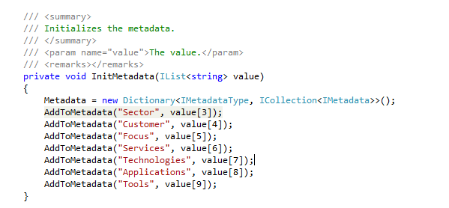

Bild 3 | Bad Smell!

Bild 4

Bild 5

Bild 6 | Was bringts? Generisch
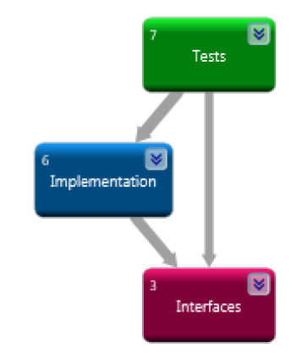

Bild 7 | Beschreibung hat keine Aussage
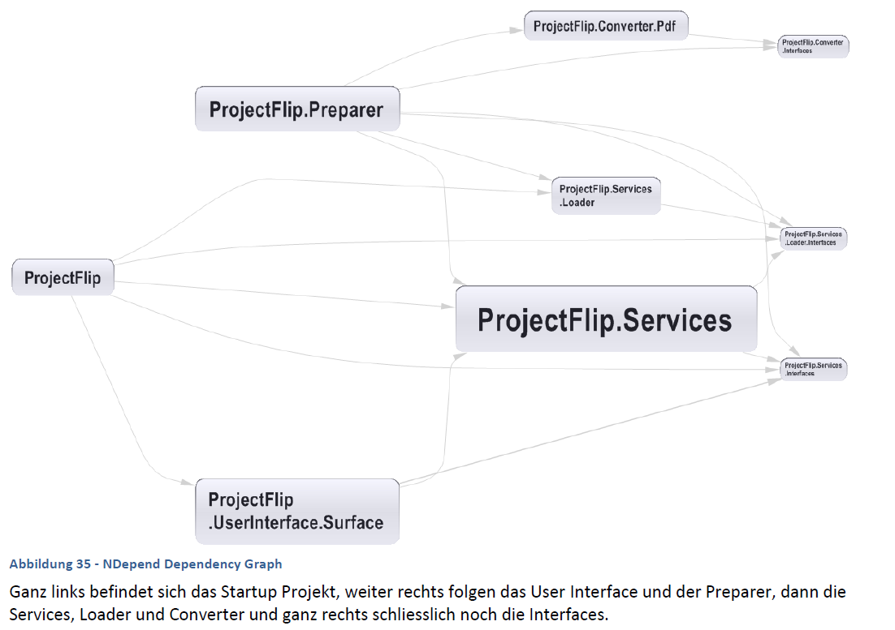

Bild 8 | Diese Pfeile sehen mehr nach extends als usings aus
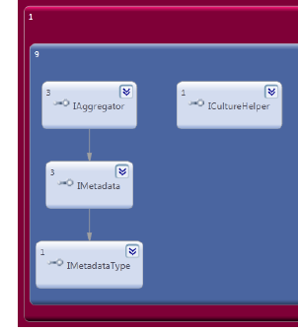

Bild 9 | Wenn das "eg" im Kommentar wäre, würde man es auch immer sehen. Z.B. im /// <example></example>

Bild 10 | Unklar (und ein wichtiges Feld)

Bild 11 | Nomeklatur mangelhaft z.B. Metadata Model = ??

Bild 12 | Zum Teil Probleme mit der Darstellung: z.B.:
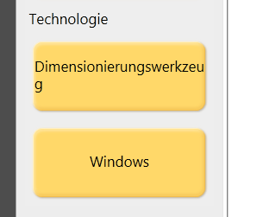

Bild 13 | Md5Hash = Utility-Methode oder Security-Methode aber keine Person-Methode
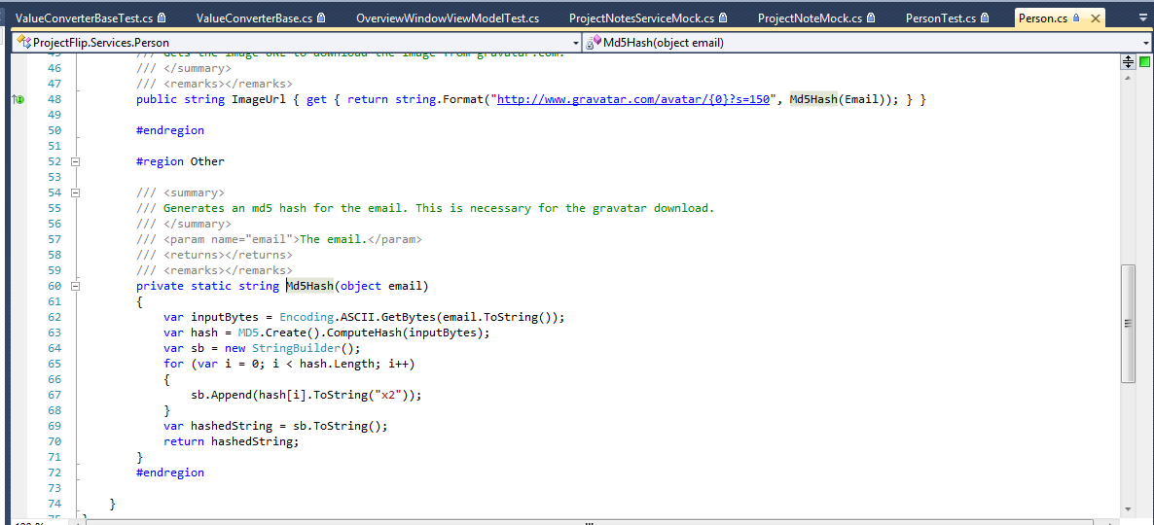

Bild 14 | Die Tests Files werden nicht auf den Testserver mitkopiert -> Bei den Test Settings unter Deployment angeben
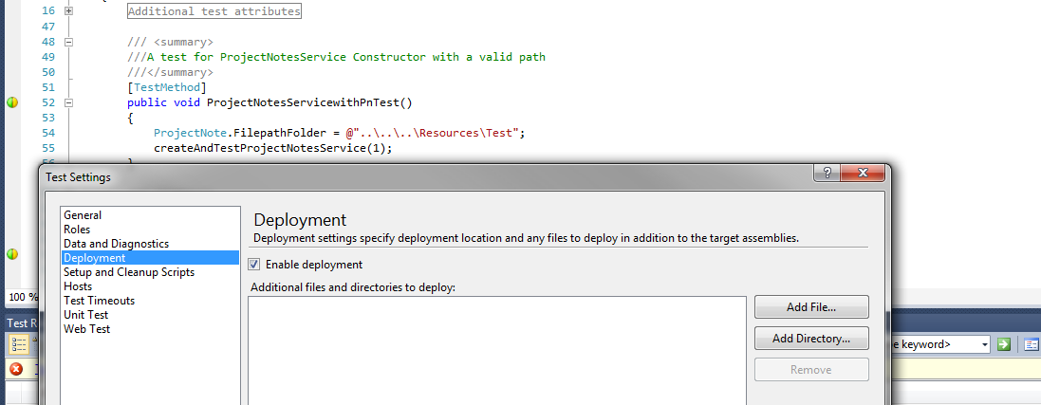

Bild 15 | Möglicher Crash & würde leicht zu beheben sein & Reshaper Warning ist gültig in diesem Fall
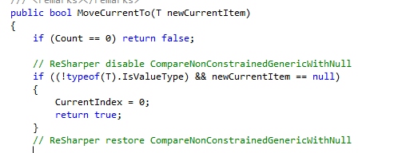

Bild 16 | Siehe Bild 15

Beispiele




